상품제안서
부귀영화 손조각 방짜수저 1P | 상품코드: S12648

 |  |  |  |  |  |  | 02-713-8555 | www.synergygift.co.kr
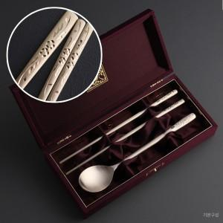

【상세/제작정보】 | <p><span style="font-size: 14pt;">※ 기본 숟가락 인쇄 / 젓가락 인쇄 별도 문의 바랍니다.</span></p>

【인쇄/포장옵션】 | 실크, 레이저, 금박 / 포장지포장

【공급단가】 | 수량 | 30~ | 100~ | 200~ | 300~ | 500~
*VAT별도 | 기본형 | 30,800원 | 29,000원 | 28,500원 | 28,000원 | 27,500원
 | 수저받침추가 | 37,700원 | 35,900원 | 35,400원 | 34,900원 | 34,400원

【상품 URL】 | https://www.synergygift.co.kr:443/src/goods_detail.php?gdno=3421

